ベンチマークのバッグと改善点
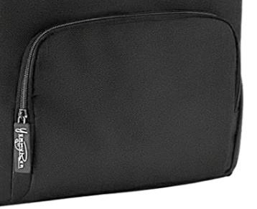
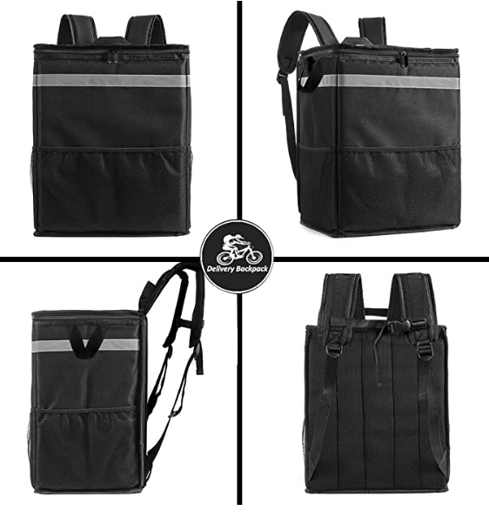
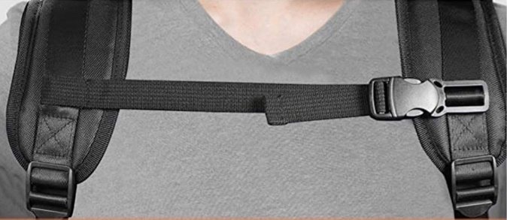
ベンチマークのバッグ
 |  |  | 寸法：33.5cm x 25.5cm x 41cm(長さ×幅×高さ)。 |  | ショルダーストラップ
 |  |  | 重さ：約800g。
 |  |  | 表地：1680Dポリエステル。
 |  |  | 内側裏地：アルミホイル。
 |  |  | 断熱材：10mm PEフォーム断熱材。
 |  |  | ジッパー：ジッパー。
 |  |  | カラー：ダークグレー、ブラックトリム
 |  |  |  |  | 折り畳みできる
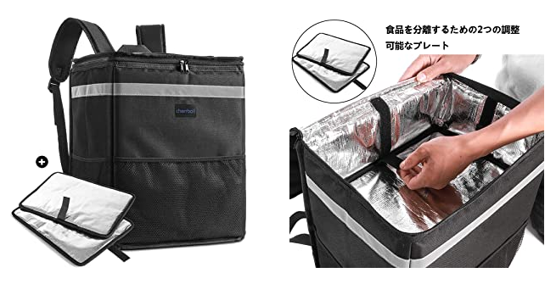
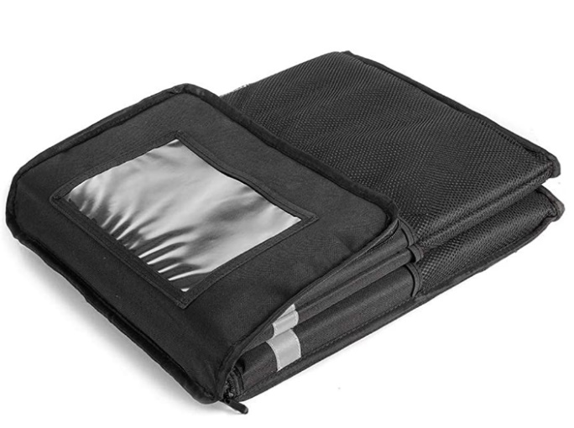

改善①
下記のような持ち手をつけたい。
店内では背負って入るとぶつけることも多いので下ろして入るときに持ち手があると便利なため。
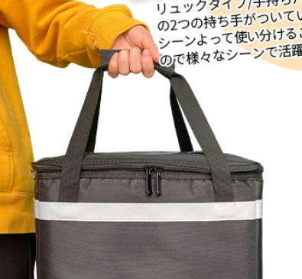
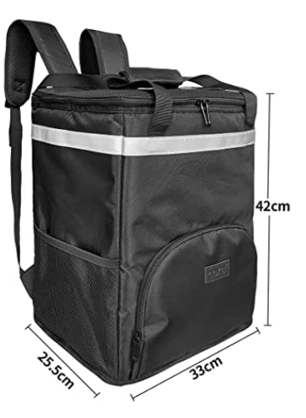

改善②
底4カ所に自転車の後部のキャリアーに固定するため留め具をつける。
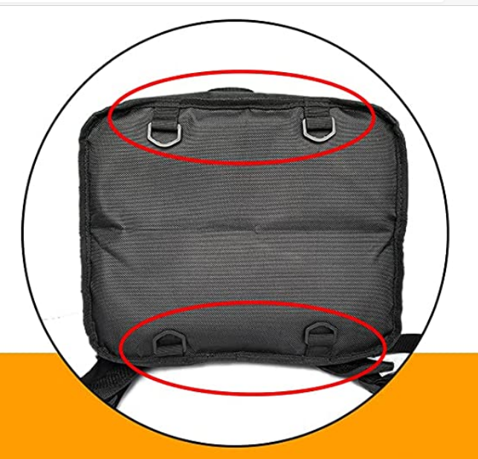

改善③
底足をつけてほしい。雨の日にバッグを地面に下ろしたときに底足ついていると汚れない。
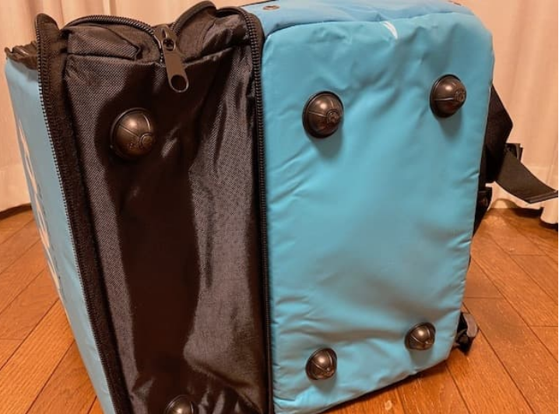

改善④
色のバラエティ
黒ばかりなので黒以外の色も選択できるようにする。若者うけするオシャレでカジュアルなものにする。
ベージュ、紺、グレー、迷彩（青）、迷彩（グレー）、迷彩（茶）など

迷彩（青）のイメージ |  | 迷彩（茶）のイメージ |  | 迷彩（グレー）のイメージ |  | ベージュ | ネイビー
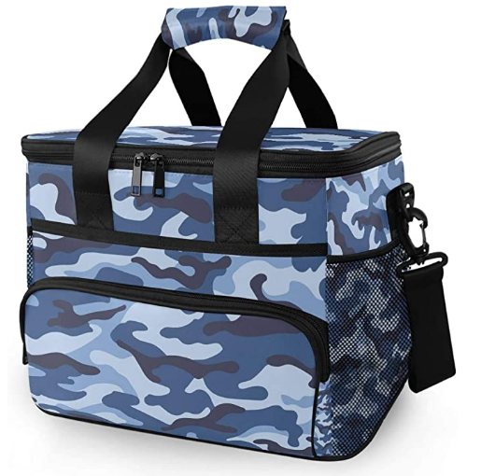
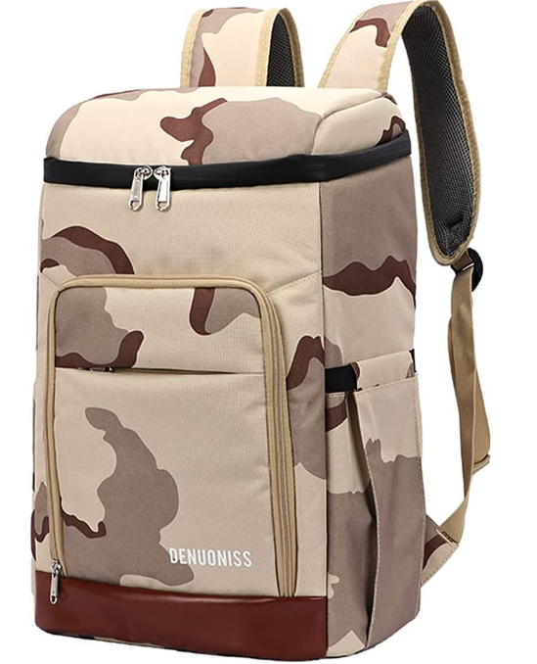
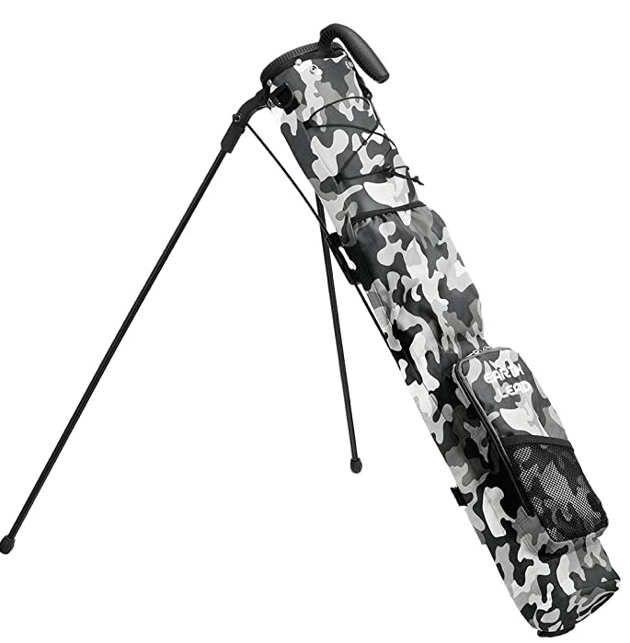
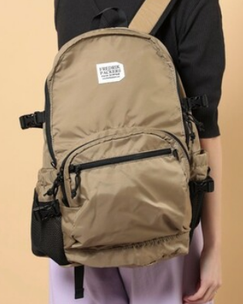
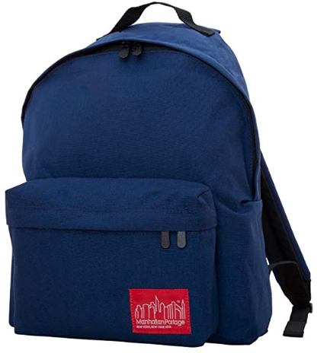

改善⑤
バッグ前面上部に収納ポケットを付ける。
スマホのバッテリーやタオル、小物などが入れられるようにする。
販売されているデリバリーバッグは貴重品などが入れられるチャック付きの収納ポケットがついているものが少ない。
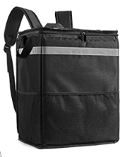
 | （最近少しずつ増えてきているが）

改善後のイメージ
①持ち手
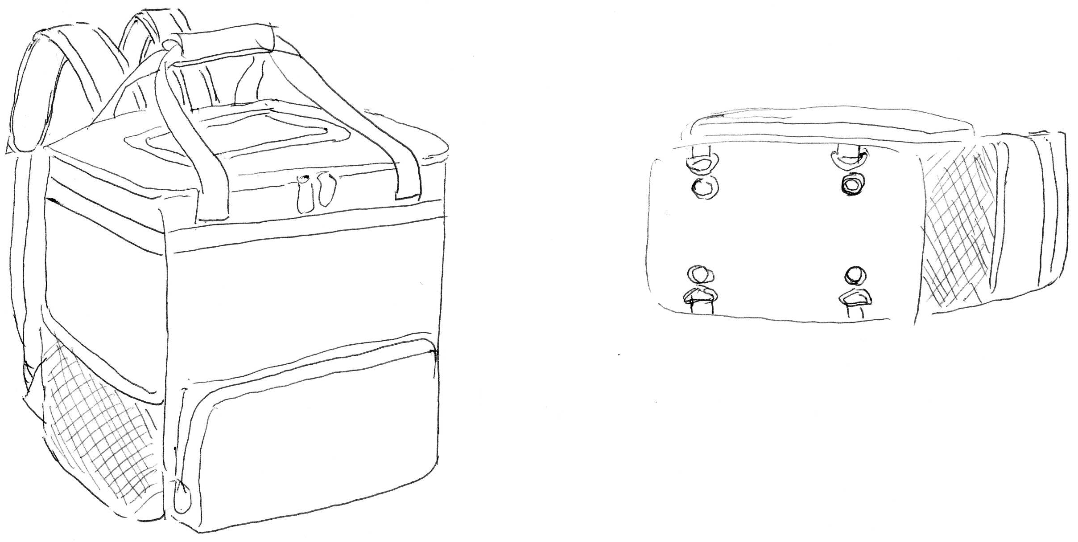

41cm

20cm
②留め具と③底足のイメージ。
底の色は黒でかまいません。

⑤収納ポケット

26cm
④迷彩柄でイメージ図を作成してほしいです。
34cm

内側のイメージ
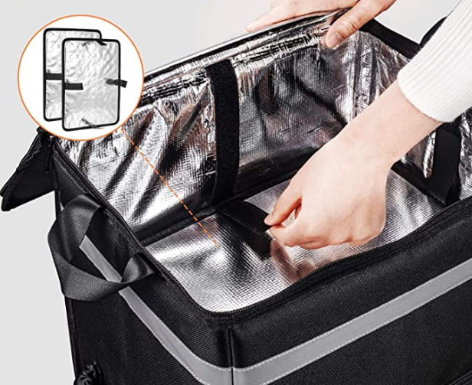
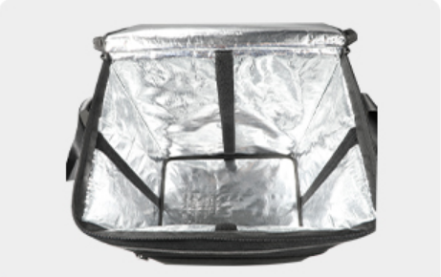

仕切り板は4カ所のマジックテープがついている。

バッグ側にもマジックテープが4カ所ついている。

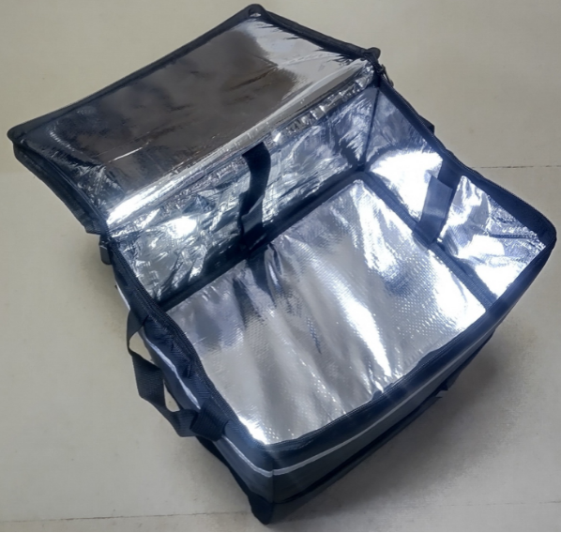

仕切り板で仕切ったイメージ。

